ZC2026
INSCHRIJFFORMULIER ZWARTE CROSS 2026

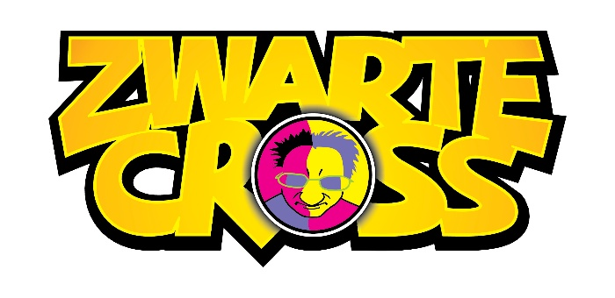
Naam
Adres
Postcode
Woonplaats
Telefoon
Email
Geboortedatum

Verblijf van/tot

Komt met hoeveel personen?
Naam persoon 2
Naam persoon 3 |  |  | 16-17-18-19 Juli 2026
Naam persoon 4

Om wel de juiste noodzakelijke voorzieningen en mensen voor jullie te regelen vind je hieronder een vragenlijst. Zou je deze z.s.m. willen invullen en terugmailen? Zodat wij verder kunnen met de planning van mensen en spullen. Stuur dit formulier voor 31 maart retour. En wees vrij om aanvullingen te geven.

Voor mij zijn de volgende dingen noodzakelijk (meerdere keuzes mogelijk):
Hoog/laag bed (normale hoogte maar wel verstelbaar hoofdstuk)
Douchestoel(zelfrijdbare)
Koelkast (voor medicijnen)
Tillift + tilbanden
anders namelijk, …….

ADL
Zelfstandig maar douchevoorziening nodig gedurende 20….. minuten
Met hulp van mantelzorg/begeleider, douchevoorziening nodig gedurende ….. minuten
Met hulp van aanwezige verpleegkundigen voor douchen gedurende …. Minuten
Met hulp van aanwezige verpleegkundigen voor aankleden/uitkleden, bed in/uit
Met hulp van aanwezige verpleegkundigen voor catheteriseren
Hulp nodig bij, …….

Qua verplaatsingsmiddel gebruik ik zelf:
Rolstoel
Elektrische rolstoel
Pendel
Freewheel
Handbike(elektrische)
anders namelijk, …….

Graag zou ik tijdens de Zwarte Cross gebruik willen maken van:
Duwers
Pendel
Freewheel
Handbike
Taxi/golfkar/platte wagen
Verdere opmerkingen/aanvullingen:

 | TICKETPRIJZEN ZWARTE CROSS 2026!
 |  | p.p | Totaal p.p. | Aantal
Dagtickets(donderdag € 40,- vrijdag, zaterdag en zondag € 60,-) kosten |  | € 40.00 | € 125.00
1 overnachting Rollywood |  | € 85.00

2 dagen tickets kosten |  | € 120.00 | € 290.00
2 overnachtingen Rollywood |  | € 170.00

3 dagen tickets |  | € 180.00 | € 435.00
3 overnachtingen Rollywood |  | € 255.00

Weekendticket |  | € 240.00 | € 580.00
4 overnachtingen Rollywood |  | € 340.00

Voor begeleiders gelden dezelfde prijzen.

ETEN & DRINKEN
Ontbijt is van 08:00 tot 11:00 sóchtends |  | € 12.50

Op vrijdag en zaterdag kunt u genieten van een heerlijke BBQ |  | € 25.00

Verdere maaltijden en etenswaren zijn in de supermarkt en op het festivalterrein te koop.
Koffie , thee en water zijn gratis bij het paviljoen, blikjes frisdrank kosten 1 munt.

BEDDEGOED
Beddegoed is te huur ( bestaat uit dekbed, hoeslaken kussen + sloop) |  | € 20.00

PARKEREN
Parkeren is gratis tijdens het weekend.
U ontvangt van ons een parkeerkaart om te kunnen parkeren op P1. Leg deze samen met uw Gehandicapten Parkeerkaart duidelijk onder uw voorruit van de auto.

Aankomst hele weekend vanaf donderdag 16 juli om 10:00 uur ( parkeren op P1)
Op maandag 20 juli is het vanaf 11:00 uur afgelopen en starten we met de afbouw.

